ALMACENAMIENTO
ALMACENAMIENTO DE LA EMPRESA MIZU

Se pretende tener un almacenamiento completo en relacion a los suministros necesarios para la produccion, asi mismo un almacen para los lotes de productos terminados.
Almacen de suministros. | Almacen de lotes de PT
Envases de vidrios. | Lotes con ficha de identificacion de
Cajas de carton. | los pedidos , para hacer MAS
Casquillos. | eficiente la entrega de los
Otros componentes. | pedidos solicitados.
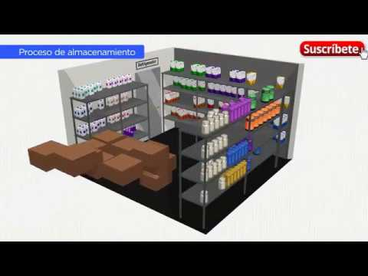
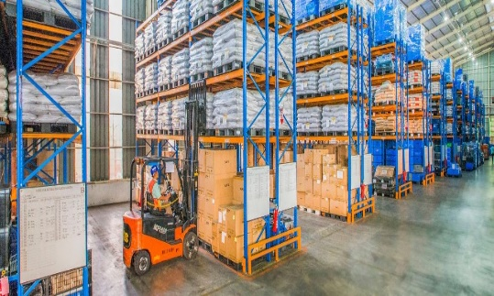

Tener al alcance ambos almacenes permite:
- Agilidad de respuesta al cliente.
- Minimizacion de inventarios.
- Calidad de mejora continua.
- Optimizacion de costo beneficio.

